로그인페이지
[로그인]
Test Scenario Specification Form

페이지ID | 파일명 | 작성자 | 작성일 |  | 리뷰 | 리뷰일 | 수행자 | 수행일
AM-LOG | index.html | 김윤경 | 2019-11-14 |  | (인) | 2019.11.15 | (인) | 2019.11.25

테스트 대상 상세 :
로그인 페이지 영역에 대한 두 가지 흐름에 대한 테스트를 진행함 1. 아이디 및 비밀번호 입력란이 비어있는가 2. 아이디 및 비밀번호가 맞는가
테스트 시나리오 목적 :
로그인 페이지 화면에서 아이디 및 비밀번호가 제대로 입력이 되어있는지를 확인함 그 이후에 메인페이지로 넘어가는지를 확인함
가정 및 필요사항 :
1. 데이터베이스에 해당 두 가지 데이터가 들어있다고 가정함 LOG_A={사번:2012114562, 값:"zerz2658!"}, LOG_B={사번:2018113843, 값:"godwjd34!@#"} 2. 사원번호는 10자리의 숫자, 비밀번호는 8글자에서 15글자 사이이며 숫자,영문자,특수문자가 모두 들어가 있어야 함

기능코드 | Step(ID) | 테스트 항목 |  | 기대결과 |  | 실제결과 |  | 비고
AM-LOG-03 | TC_LOG_01 | [사원번호]와 [비밀번호에] [LOG_A]의 값을 입력하고 로그인이 되는지 여부 1. 사원번호에 LOG_A의 사번값을 입력 2. 비밀번호의 LOG_A의 비밀번호 값을 입력 3. login버튼을 클릭 |  | 로그인이 성공되어 메인페이지로 이동 Main01/indexMain.html
 |  | 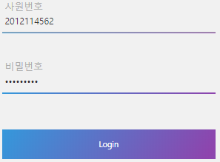
AM-LOG-03 | TC_LOG_02 | [사원번호]와 [비밀번호에] [LOG_B]의 값을 입력하고 로그인이 되는지 여부 1. 사원번호에 LOG_B의 사번값을 입력 2. 비밀번호의 LOG_B의 비밀번호 값을 입력 3. login버튼을 클릭 |  | 로그인이 성공되어 메인페이지로 이동 Main01/indexMain.html
 |  | 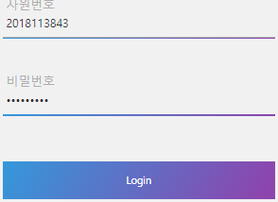 |  | 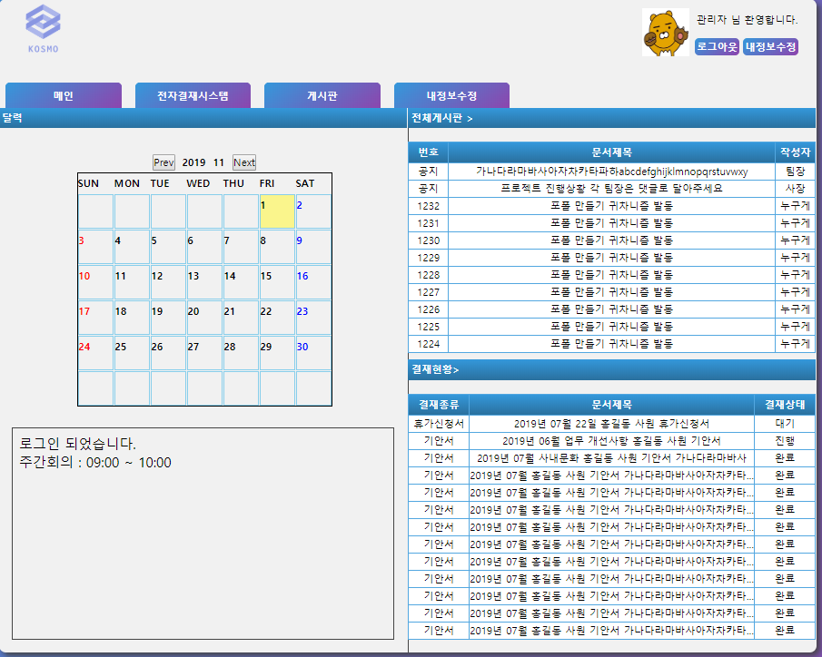
기능코드 | Step(ID) | 테스트 항목 |  | 기대결과 |  | 실제결과 |  | 비고
AM-LOG-03 | TC_LOG_03 | [사원번호]와 [비밀번호에] [LOGA,B]이외의 값을 입력하고 로그인이 되는지 여부 1. 사원번호에 숫자 10자리를 입력 2. 비밀번호를 형식에 맞게 입력 3. login버튼을 클릭 |  | "사원번호 혹은 비밀번호가 잘못되었습니다" 라는 경고메시치를 출력
 |  | 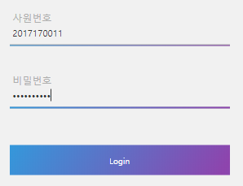
AM-LOG-03 | TC_LOG_04 | [사원번호]에 아무것도 입력하지 않았을 때 경고메시지의 출력 여부 1. 비밀번호를 입력 2. login버튼을 클릭 |  | "사원번호를 확인하세요" 라는 경고메시지를 출력 후 사원번호로 커서가 이동
 |  | 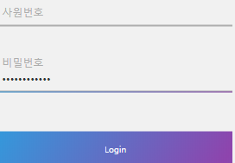
기능코드 | Step(ID) | 테스트 항목 |  | 기대결과 |  | 실제결과 |  | 비고
AM-LOG-03 | TC_LOG_05 | [사원번호]에 형식에 맞지 않는 값을 입력했을 때 경고메시지의 출력 여부 1. 사원번호에 숫자 및 문자를 입력 2. login버튼을 클릭 |  | "사원번호는 10자리의 숫자만 입력해주세요" 라는 경고메시지를 출력 후 사원번호로 커서가 이동
 |  | 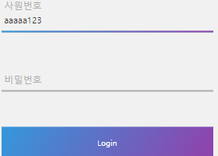
기능코드 | Step(ID) | 테스트 항목 |  | 기대결과 |  | 실제결과 |  | 비고
AM-LOG-03 | TC_LOG_06 | [비밀번호]에 아무것도 입력하지 않았을 때 경고메시지의 출력 여부 1. 사원번호에 DB_A의 값을 입력 2. login버튼을 클릭 |  | "비밀번호를 입력하세요" 라는 경고메시지를 출력 후 비밀번호로 커서가 이동
 |  | 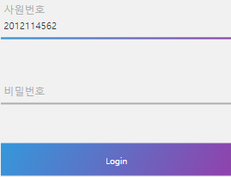
AM-LOG-03 | TC_LOG_07 | [비밀번호]에 형식에 맞지 않는 값을 입력했을 때 경고메시지의 출력 여부 1. 사원번호에 DB_A의 값을 입력 2. 비밀번호에 형식에 맞지 않는 랜덤한 값을 입력 3. login버튼을 클릭 |  | "비밀번호는 8~15자리의 특수문자 포함 문자열입니다" 라는 경고메시치를 출력 후 비밀번호로 커서가 이동
 |  | 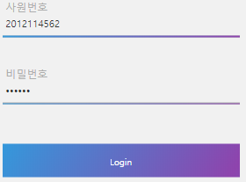
기능코드 | Step(ID) | 테스트 항목 |  | 기대결과 |  | 실제결과 |  | 비고
AM-LOG-03 | TC_LOG_08 | [회원가입] 페이지를 클릭 했을 시 이동 여부 1. 회원가입 하이퍼텍스트를 클릭 |  | 회원가입 페이지로 이동 Main01/registraion/reg.html
 |  |  |  | 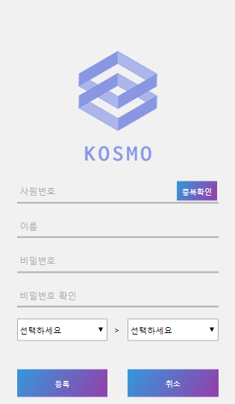

회원가입페이지
[로그인 > 회원가입]
Test Scenario Specification Form

페이지ID | 파일명 | 작성자 | 작성일 |  | 리뷰 | 리뷰일 |  | 수행자 | 수행일
AM-LOG-REG | Main01/ registration/reg.html | 김윤경 | 2019-11-14 |  | (인) | 2019.11.15 |  | (인) | 2019.11.25

테스트 대상 상세 :
회원가입이 제대로 되어있는지 확인하기 위해 다음 3가지 시나리오에서 테스트 진행 1. 데이터베이스에 중복되는 데이터가 있는가 2. 아이디 및 비밀번호가 표준에 맞는가 3. 모든 필수데이터가 빠짐없이 들어가 있는가.
테스트 시나리오 목적 :
사원번호, 아이디, 비밀번호가 양식에 맞는지, 데이터베이스에 이미 사원번호 혹은 아이디가 중복되어 들어가 있는지, 필수 데이터가 제대로 들어가 있는지 확인하고, 모든 조건이 충족하면 데이터베이스에 데이터를 저장한 뒤 로그인 페이지로 넘어가는지 확인하기 위함
가정 및 필요사항 :
1. 데이터베이스에 해당 두 가지 데이터가 들어있다고 가정함 LOG_A={사번:2012114562, 값:"zerz2658!"}, LOG_B={사번:2018113843, 값:"godwjd34!@#"} 2. 사원번호(10자리 숫자), 비밀번호(8-15자리 숫자,문자,특수문자 조합), 사원명, 부서명, 팀명은 반드시 형식대로 입력되어야 한다.(필수 데이터) 3. 직급란은 관리자가 직접 넣어준다. 4. 중복확인은 미구현상태임 (JSP로 추가 예정)

기능코드 | Step(ID) | 테스트 항목 |  | 기대결과 |  |  | 실제결과 |  |  | 비고
AM-LOG-REG-08 | TC_REG_01 | [회원가입 완료 메시지] 출력 여부 1. 모든 값을 형식에 맞게 입력 2. 등록버튼을 클릭 |  | "회원명+님 회원가입을 축하합니다." 라는 경고메시지 출력 후 로그인 페이지로 이동
 |  | 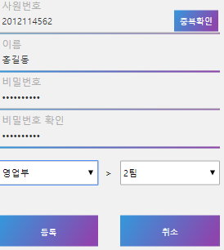
기능코드 | Step(ID) | 테스트 항목 |  | 기대결과 |  |  | 실제결과 |  |  | 비고
AM-LOG-REG-02 | TC_REG_02 | [사원번호 중복확인 페이지] 출력 여부 1. 사번을 형식에 맞게 입력 2. 중복확인 버튼을 클릭 |  | 사원번호 중복확인페이지가 출력된다. Main01/registration/enoCheck.html
 |  |  |  | 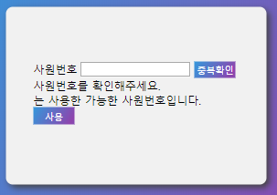 |  |  |  |  |  | 중복확인은 jsp에서 구현
AM-LOG-REG-02 | TC_REG_03 | [사원번호 중복확인 페이지] 출력 여부 1. 사번을 형식에 맞지 않게 입력 2. 중복확인 버튼을 클릭 |  | "사원번호는 10자리의 숫자만 입력해주세요." 라는 경고메시지를 출력

기능코드 | Step(ID) | 테스트 항목 |  | 기대결과 |  |  | 실제결과 |  |  | 비고
AM-LOG-REG-08 | TC_REG_04 | [사원번호 형식 경고메시지] 출력 여부 1. 사원번호 외 모든 값을 형식에 맞게 입력 2. 사원번호를 입력하지 않음 3. 등록버튼을 클릭 |  | "사원번호는 10자리의 숫자만 입력해주세요." 라는 경고메시지를 출력
 |  | 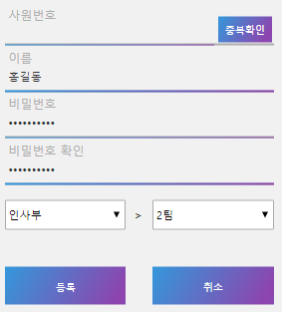
기능코드 | Step(ID) | 테스트 항목 |  | 기대결과 |  |  | 실제결과 |  |  | 비고
AM-LOG-REG-08 | TC_REG_05 | [사원번호 형식 경고메시지] 출력 여부 1. 사원번호 외 모든 값을 형식에 맞게 입력 2. 사원번호를 형식에 맞게 입력하지 않음 3. 등록버튼을 클릭 |  | "사원번호는 10자리의 숫자만 입력해주세요." 라는 경고메시지를 출력
 |  | 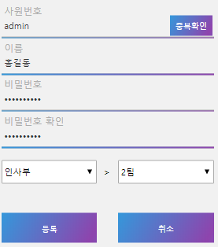
AM-LOG-REG-08 | TC_REG_06 | [이름 경고메시지] 출력 여부 1. 이름 외 모든 값을 형식에 맞게 입력 2. 이름을 입력하지 않음 3. 등록버튼을 클릭 |  | "이름을 입력해 주세요" 라는 경고메시지를 출력
 |  | 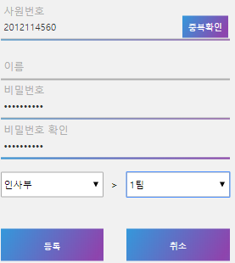
기능코드 | Step(ID) | 테스트 항목 |  | 기대결과 |  |  | 실제결과 |  |  | 비고
AM-LOG-REG-08 | TC_REG_07 | [비밀번호 입력 경고메시지] 출력 여부 1. 비밀번호와 비밀번호 확인 외 모든 값을 형식에 맞게 입력 2. 비밀번호를 입력하지 않음 3. 등록버튼을 클릭 |  | "비밀번호를 입력하세요" 라는 경고메시지를 출력
 |  | 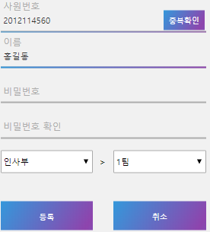
AM-LOG-REG-08 | TC_REG_08 | [비밀번호 형식 경고메시지] 출력 여부 1. 비밀번호와 비밀번호 확인 외 모든 값을 형식에 맞게 입력 2. 비밀번호를 형식에 맞지 않게 입력 3. 확인버튼을 클릭 |  | "비밀번호는 8~15자리의 특수문자 포함 문자열입니다" 라는 경고메시지를 출력
 |  | 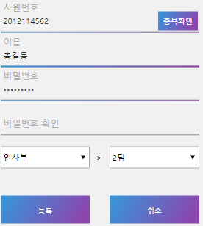
기능코드 | Step(ID) | 테스트 항목 |  | 기대결과 |  |  | 실제결과 |  |  | 비고
AM-LOG-REG-08 | TC_REG_09 | [비밀번호 확인 입력 경고메시지] 출력 여부 1. 비밀번호 확인 외 모든 값을 형식에 맞게 입력 2. 비밀번호확인을 입력하지 않음 3. 등록버튼을 클릭 |  | "비밀번호확인을 입력하세요" 라는 경고메시지를 출력
 |  | 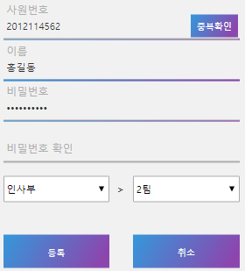
AM-LOG-REG-08 | TC_REG_10 | [비밀번호 일치 경고메시지] 출력 여부 1. 비밀번호 확인 외 모든 값을 형식에 맞게 입력 2. 비밀번호확인을 형식에 맞지 않게 입력 3. 등록버튼을 클릭 |  | "비밀번호가 다릅니다. 다시 확인해주세요" 라는 경고메시지를 출력
 |  | 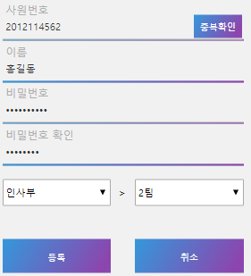
기능코드 | Step(ID) | 테스트 항목 |  | 기대결과 |  |  | 실제결과 |  |  | 비고
AM-LOG-REG-08 | TC_REG_11 | [부서 선택 경고메시지] 출력 여부 1. 부서 외 모든 값을 형식에 맞게 입력 2. 부서 대분류를 선택하지 않음 3. 부서 소분류를 선택하지 않음 4. 등록버튼을 클릭 |  | "부서를 선택하지 않았습니다. 확인해 주세요" 라는 경고메시지를 출력
 |  | 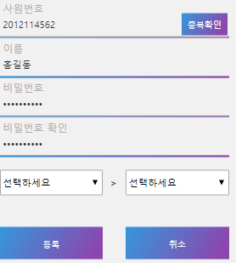
AM-LOG-REG-08 | TC_REG_12 | [부서 선택 경고메시지] 출력 여부 1. 부서 외 모든 값을 형식에 맞게 입력 2. 부서 대분류를 선택 3. 소분류를 선택하지 않음 4. 등록버튼을 클릭 |  | "부서를 선택하지 않았습니다. 확인해 주세요" 라는 경고메시지를 출력
 |  | 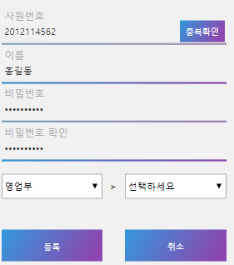
기능코드 | Step(ID) | 테스트 항목 |  | 기대결과 |  |  | 실제결과 |  |  | 비고
AM-LOG-REG-08 | TC_REG_13 | [부서 선택 경고메시지] 출력 여부 1. 부서 외 모든 값을 형식에 맞게 입력 2. 부서 대분류를 선택하지 않음 3. 부서 소분류를 선택 4. 등록버튼을 클릭 |  | "부서를 선택하지 않았습니다. 확인해 주세요" 라는 경고메시지를 출력
 |  | 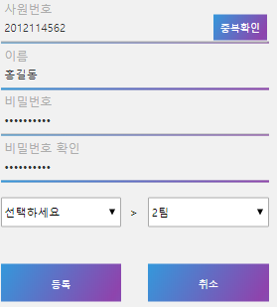
AM-LOG-REG-09 | TC_REG_14 | [취소버튼] 출력 여부 1. 취소버튼을 클릭 |  | "취소시 로그인 페이지로 돌아갑니다. 정말 취소하시겠습니까?" 라는 확인메시지 출력

기능코드 | Step(ID) | 테스트 항목 |  | 기대결과 |  |  | 실제결과 |  |  | 비고
AM-LOG-REG-09-2 | TC_REG_15 | [취소버튼] 출력 여부 1. TC_REG_16의 화면을 만듬 2. 확인버튼을 클릭 |  | 로그인 페이지로 이동 URL : index.html
 |  |  |  | 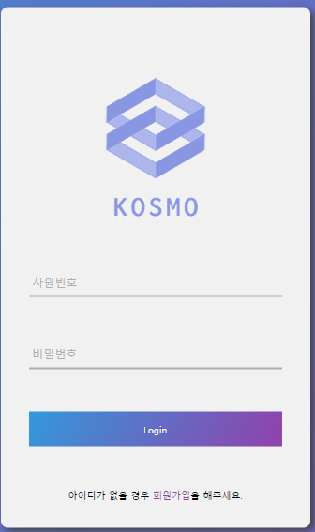
AM-LOG-REG-09-3 | TC_REG_16 | [취소버튼] 출력 여부 1. TC_REG_16의 화면을 만듬 2. 취소버튼를 클릭 |  | 현재 페이지로 이동
 |  |  |  | 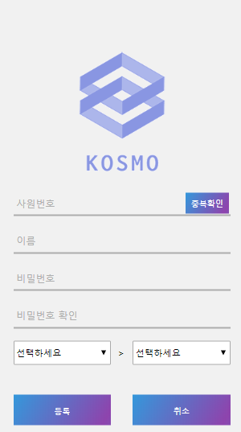

사원번호 중복확인페이지
[로그인 > 회원가입 > 사원번호 중복확인]
Test Scenario Specification Form

페이지ID | 파일명 | 작성자 | 작성일 |  | 리뷰 | 리뷰일 |  | 수행자 | 수행일
AM-LOG-CHK | Main01/ registration/enoCheck.html | 김윤경 | 2019.11.01 |  | (인) | 2019.11.15 |  | (인) | 2019.11.25

테스트 대상 상세 :
사원정보 중복확인이 제대로 되어있는지 확인하기 위해 다음과 같은 테스트를 진행함 1. 사원번호의 형식이 올바른가. 2. 데이터베이스에 있는 사원번호와 중복되는가
테스트 시나리오 목적 :
사원번호는 한 사원당 한개뿐이므로, 사원번호를 잘못 입력하면 그것을 메세지로 출력하여 제대로된 사원번호를 입력하게 하기 위함
가정 및 필요사항 :
1. 데이터베이스에 해당 두 가지 데이터가 들어있다고 가정함 LOG_A={사번:9052501152}, LOG_B={사번:2018113843} 2. 사원번호(10자리 숫자)은 반드시 형식대로 입력되어야 한다.(필수 데이터)

기능코드 | Step(ID) | 테스트 항목 |  | 기대결과 |  |  | 실제결과 |  |  | 비고
AM-LOG-CHK-01 | TC_CHK_01 | [회원가입에서 입력한 사원번호가 입력됨] 1. 회원가입페이지에서 사원번호를 입력 2. 중복체크를 클릭 |  | 입력한 사원번호가 사원번호 입력란에 입력 페이지는 새창으로 열림

AM-LOG-CHK-02 | TC_CHK_02 | [중복된 사원번호] 확인 여부 1. LOG_A와 LOG_B 이외의 값을 입력 2. 중복확인 버튼을 클릭 |  | "[사원번호]는 사용가능한 사원번호입니다." 라는 메시지 하단에 출력 사용 버튼 메시지 옆에 출력
 |  |  |  | 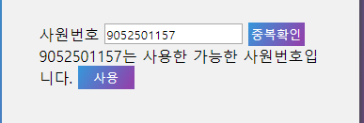
기능코드 | Step(ID) | 테스트 항목 |  | 기대결과 |  |  | 실제결과 |  |  | 비고
AM-LOG-CHK-02 | TC_CHK_03 | [중복된 사원번호] 확인 여부 1. LOG_A와 LOG_B 중 하나의 값을 입력 2. 중복확인 버튼을 클릭 |  | "사원번호를 확인해주세요" 라는 메시지를 하단에 출력

AM-LOG-CHK-03 | TC_CHK_04 | [사용]버튼 동작여부 1. TC_REG_03의 기대결과 화면 2. 사용버튼을 클릭 |  | 변경된 사원번호가 회원가입 페이지의 사원번호에 적용
 |  |  |  | 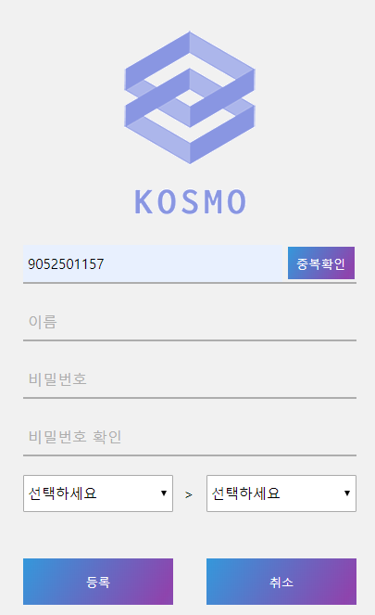

메인페이지
[메인]
Test Scenario Specification Form

페이지ID | 파일명 | 작성자 | 작성일 |  | 리뷰 | 리뷰일 |  | 수행자 | 수행일
AM-MAI | Main01/ indexMain.html | 김윤경 | 2019-11-14 |  | (인) | 2019.11.15 |  | (인) | 2019.11.25

테스트 대상 상세 :
메인페이지에서 다음과 같은 기능을 수행하는지 여부를 확인하고자 함 1. 각종 링크 버튼을 누르면 해당 페이지로 이동함
테스트 시나리오 목적 :
GNB메뉴 및 메인페이지에 있는 요약정보 화면에서 상세버튼을 누르면 해당 페이지로 이동하는지를 테스트한다.
가정 및 필요사항 :

기능코드 | Step(ID) | 테스트 항목 |  | 기대결과 |  |  | 실제결과 |  |  | 비고
AM-MAI-01 | TC_MAI_01 | [로그아웃] 동작 여부 1. 로그아웃 버튼을 클릭 |  | 로그인 페이지로 이동 URL : /index.html
 |  | 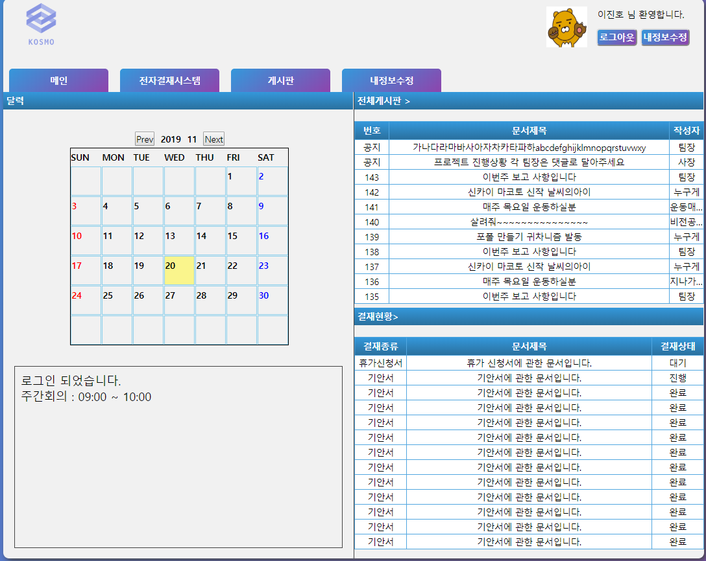
AM-MAI-02 | TC_MAI_02 | [내정보수정 페이지] 이동 여부 1. 내정보 수정 버튼을 클릭 |  | 내정보수정 확인 페이지로 이동 URL : Main01/member/confirm.html
 |  |  |  | 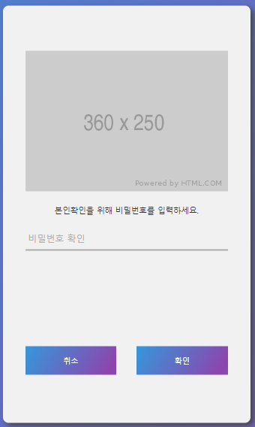
기능코드 | Step(ID) | 테스트 항목 |  | 기대결과 |  |  | 실제결과 |  |  | 비고
AM-MAI-03 | TC_MAI_03 | [메인페이지] 이동 여부 1. 메인탭을 클릭 |  | 메인페이지로 이동 URL : Main01/indexMain.html

AM-MAI-04 | TC_MAI_04 | [전자결재페이지] 이동 여부 1. 전자결재시스템 탭을 클릭 |  | 전자결재시스템 페이지로 이동 URL : Approval01/docList.html
 |  |  |  | 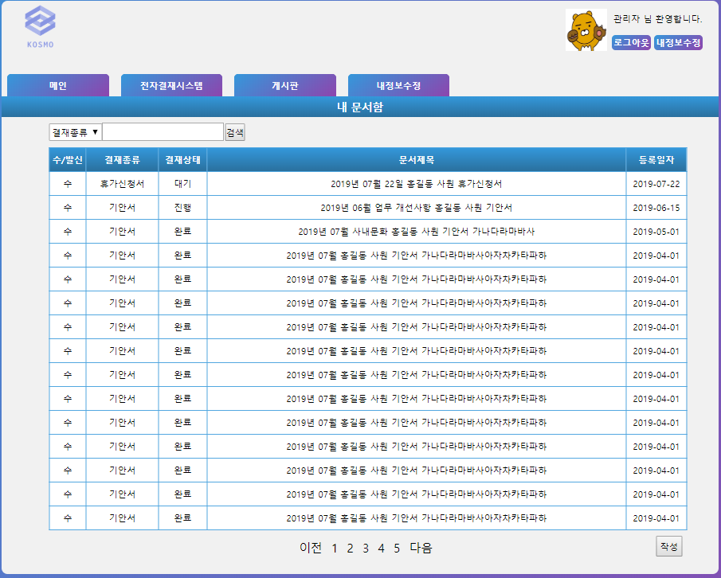
기능코드 | Step(ID) | 테스트 항목 |  | 기대결과 |  |  | 실제결과 |  |  | 비고
AM-MAI-05 | TC_MAI_05 | [게시판 페이지] 이동 여부 1. 게시판 탭을 클릭 |  | 게시판 페이지로 이동 URL : Board01/noticeBoardMain.html

AM-MAI-06 | TC_MAI_06 | [내정보수정 페이지] 이동 여부 1. 내정보 수정 탭을 클릭 |  | 내정보수정 확인 페이지로 이동 URL : Main01/member/confirm.html
 |  |  |  | 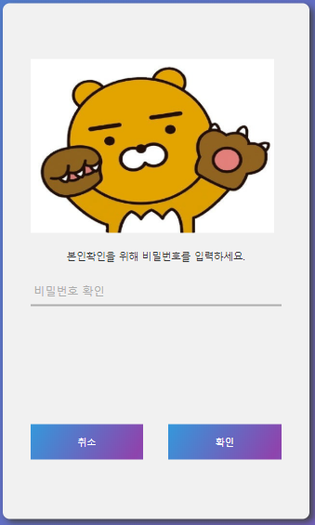
기능코드 | Step(ID) | 테스트 항목 |  | 기대결과 |  |  | 실제결과 |  |  | 비고
AM-MAI-08 | TC_MAI_07 | [일정표 동작 여부] 1. prev 버튼을 클릭 |  | 현재 달의 전달을 화면에 출력
 |  | 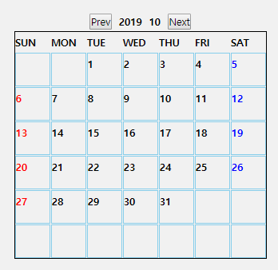 |  | 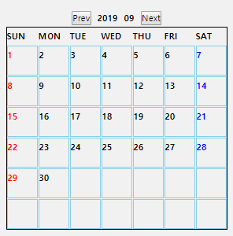
AM-MAI-09 | TC_MAI_08 | [일정표 동작 여부] 1. next 버튼을 클릭 |  | 현재 달의 다음달을 화면에 출력
 |  | 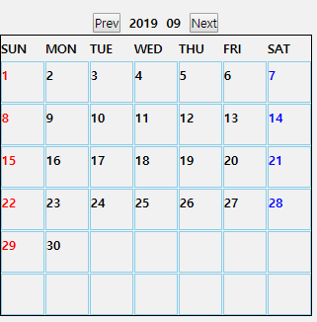 |  | 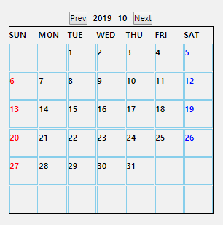
기능코드 | Step(ID) | 테스트 항목 |  | 기대결과 |  |  | 실제결과 |  |  | 비고
AM-MAI-12 | TC_MAI_09 | [게시판 페이지] 이동 여부 1. 전체게시판 텍스트를 클릭 |  | 게시판 페이지로 이동 Board01/noticeBoardMain.html
 |  | 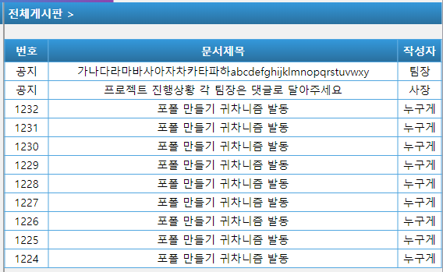 |  | 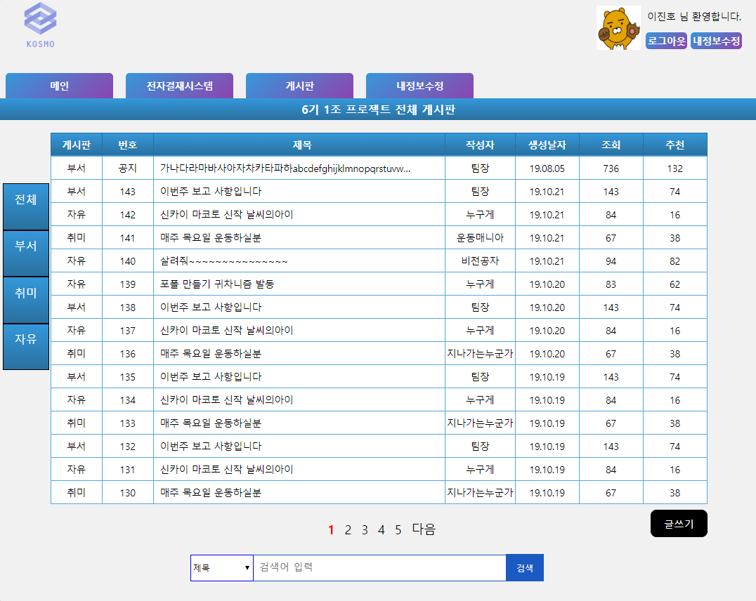
AM-MAI-13 | TC_MAI_10 | [게시판] 내의 게시글 이동 여부 1. 전체게시판의 글 제목들을 클릭 |  | 게시판의 각 게시물 페이지로 이동 URL : Board01/details.html |  |  |  |  |  | jsp구현예정
 |  | 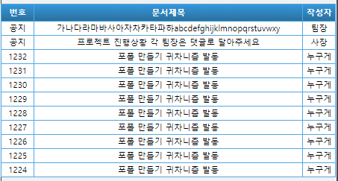 |  | 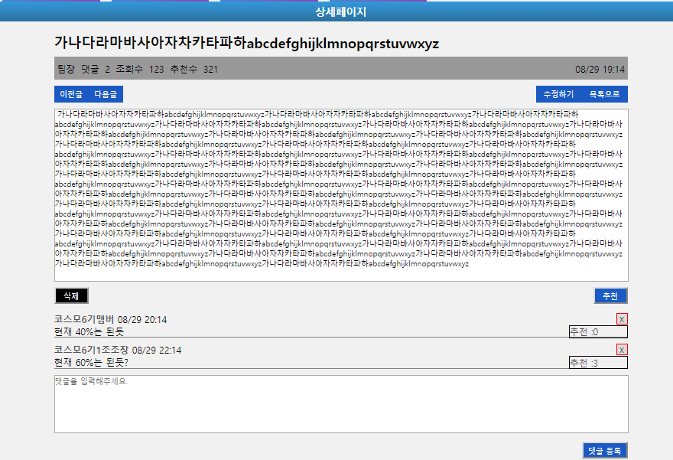
기능코드 | Step(ID) | 테스트 항목 |  | 기대결과 |  |  | 실제결과 |  |  | 비고
AM-MAI-14 | TC_MAI_11 | [전자결재페이지] 이동 여부 1. 결재현황 텍스트를 클릭 |  | 전자결재시스템 페이지로 이동 URL : Approval01/docList.html |  |  |  |  |  | jsp구현예정
 |  | 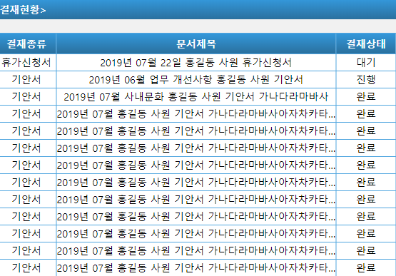
AM-MAI-14 | TC_MAI_12 | [전자결재페이지] 내의 게시글로의 이동 여부 1. 결재현황의 글 제목들을 클릭 |  | 게시판의 각 게시물 페이지로 이동 URL : Approval01/vacationWait.html |  |  |  |  |  | jsp구현예정
 |  | 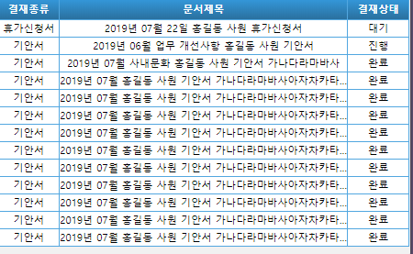 |  | 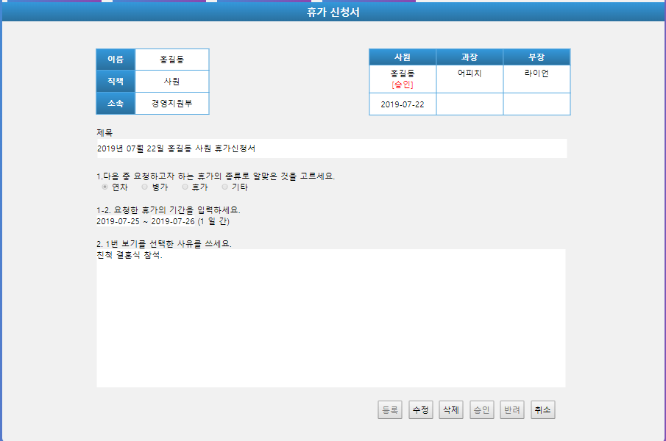
기능코드 | Step(ID) | 테스트 항목 |  | 기대결과 |  |  | 실제결과 |  |  | 비고
AM-MAI-15 | TC_MAI_13 | [메인페이지] 이동 여부 1. 상단 로고를 클릭 |  | 메인페이지로 이동 URL : Main01/indexMain.html
 |  | 

정보확인페이지
[메인 > 정보확인]
Test Scenario Specification Form

페이지ID | 파일명 | 작성자 | 작성일 |  | 리뷰 | 리뷰일 |  | 수행자 | 수행일
AM-MAI-CON | Main01/member/ confirm.html | 김윤경 | 2019-11-14 |  | (인) | 2019.11.15 |  | (인) | 2019.11.25

테스트 대상 상세 :
정보확인페이지에서 다음 사항을 확인하고자 함 1. 확인 버튼을 누르면 정보수정 선택페이지로 이동하는가 2. 취소 버튼을 누르면 메인페이지로 이동하는가
테스트 시나리오 목적 :
정보확인페이지 화면에서 확인 및 취소 버튼을 누르면 해당 페이지로 이동하는지를 테스트한다.
가정 및 필요사항 :
1. 데이터베이스에 해당 두 가지 데이터가 들어있다고 가정한다. LOG_A={"201211456", "zerz2658!"}, LOG_B={"201811384", "godwjd34!@#"} 2. 비밀번호가 맞지 않은 경우 비밀번호를 재확인한다.

기능코드 | Step(ID) | 테스트 항목 |  | 기대결과 |  |  | 실제결과 |  |  | 비고
AM-MAI-CON-03 | TC_CON_01 | [정보수정 선택] 페이지 이동 여부 1. LOG_A 혹은 LOG_B의 값을 입력 2. 확인버튼 클릭 |  | 정보수정 선택 페이지로 이동 URL : Main01/member/select.html
 |  | 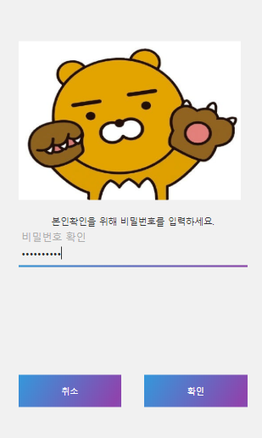 |  | 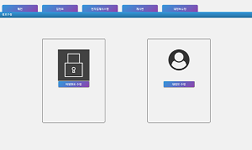
AM-MAI-CON-03 | TC_CON_02 | [경고메시지] 출력 여부 1. LOG_A와 LOG_B 이외의 값을 입력 2. 확인버튼 클릭 |  | 비밀번호를 확인해주세요. 라는 경고메시지가 출력

기능코드 | Step(ID) | 테스트 항목 |  | 기대결과 |  |  | 실제결과 |  |  | 비고
AM-MAI-CON-03 | TC_CON_03 | [경고메시지] 출력 여부 1. 값을 입력하지 않음 2. 확인버튼 클릭 |  | 비밀번호를 확인해주세요. 라는 경고메시지가 출력
 |  | 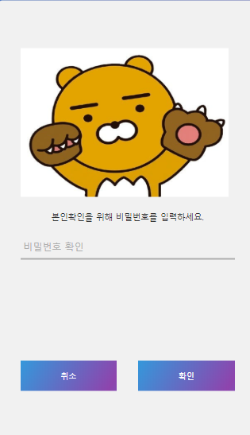
AM-MAI-CON-04 | TC_CON_04 | [메인페이지] 이동 여부 취소 버튼을 클릭 |  | 메인페이지로 이동 URL : Main01/indexMain.html

정보수정선택페이지
[메인 > 정보확인 > 정보수정 선택]
Test Scenario Specification Form

페이지ID | 파일명 | 작성자 | 작성일 |  | 리뷰 | 리뷰일 |  | 수행자 | 수행일
AM-MAI-CON-SEL | Main01/member/ select.html | 김윤경 | 2019-11-14 |  | (인) | 2019.11.15 |  | (인) | 2019.11.25

테스트 대상 상세 :
정보수정 선택페이지에서 다음 사항을 확인하고자 함 1. 비밀번호 수정 버튼을 누르면 비밀번호 수정 페이지로 이동하는가 2. 내정보수정 버튼을 누르면 내정보 수정 페이지로 이동하는가
테스트 시나리오 목적 :
해당 버튼을 누르면 페이지로 잘 이동하는지 확인하기 위함
가정 및 필요사항 :
없음

기능코드 | Step(ID) | 테스트 항목 |  | 기대결과 |  |  | 실제결과 |  |  | 비고
AM-MAI-CON-SEL-01 | TC_SEL_01 | [비밀번호 수정] 페이지 이동 여부 1. 비밀번호 수정 버튼을 클릭 |  | 비밀번호 변경 페이지로 이동 URL : Main01/member/pwd.html
 |  | 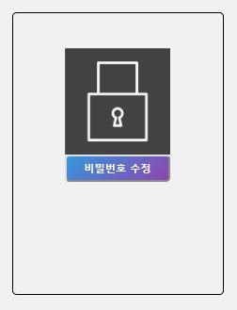 |  | 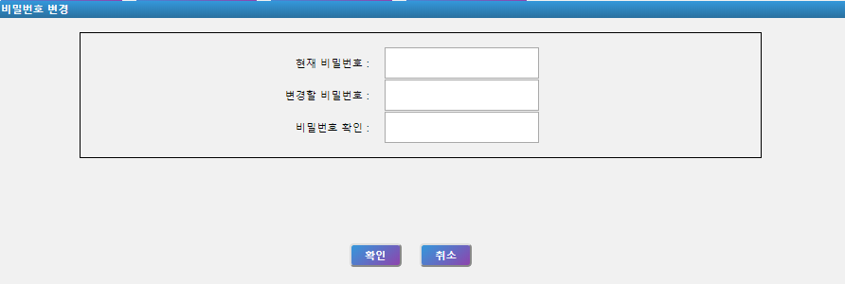
기능코드 | Step(ID) | 테스트 항목 |  | 기대결과 |  |  | 실제결과 |  |  | 비고
AM-MAI-CON-SEL-02 | TC_SEL_02 | [내정보 수정] 페이지 이동 여부 1. 내정보 수정 버튼을 클릭 |  | 내정보수정 페이지로 이동 URL : Main01/member/change.html
 |  | 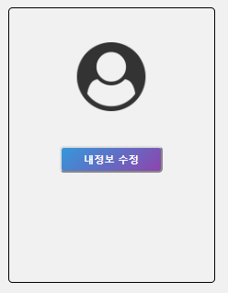 |  | 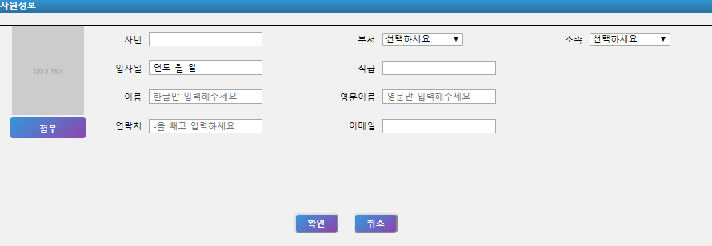

내정보수정페이지
[메인 > 정보확인 > 정보수정 선택 > 내정보수정]
Test Scenario Specification Form

페이지ID | 파일명 | 작성자 | 작성일 |  | 리뷰 | 리뷰일 |  | 수행자 | 수행일
AM-MAI-CON-SEL-UPD | Main01/member/ change.html | 김윤경 | 2019-11-14 |  | (인) | 2019.11.15 |  | (인) | 2019.11.25

테스트 대상 상세 :
내 정보수정 페이지에서 다음과 같은 사항을 확인하고자 함 1. 정보 수정은 제대로 이루어 지는가 2. 양식에 맞지 않으면 경고메시지를 제대로 출력하는가
테스트 시나리오 목적 :
내정보수정페이지에서 수정한 내용에 제대로 DB에 저장되는지 확인하고자 함
가정 및 필요사항 :
1. DB에 LOG_A={사번:9052501152, 사원명:'이진호', 영문명:'leejinho', 이메일:'ding263229@naver.com', 핸드폰번호:01063901047, 부서1:'기술개발팀', 부서2:'1팀', 입사일:'2001/03/01', 직급:'이사', 관리자여부:1(1 : true / 0 : false)}의 데이터가 들어가 있다고 가정 2.이름은 한글, 영문이름은 영어만, 연락처는 11자리의 숫자만, 이메일은 이메일 정규식만 올 수 있도록 지정하였음

기능코드 | Step(ID) | 테스트 항목 |  | 기대결과 |  |  | 실제결과 |  |  | 비고
AM-MAI-CON-SEL-UPD-10 | TC_UPD_01 | [첨부] 클릭시 사진의 출력 여부 1. 첨부버튼을 클릭 2. 이미지파일을 첨부 |  | 이미지란에 선택한 이미지를 출력 |  |  |  |  |  | JSP 구현예정
 |  |  |  | 
AM-MAI-CON-SEL-UPD-12 | TC_UPD_13 | [정보수정 완료] 메시지 출력 여부 1. 모든 값을 형식에 맞게 입력 2. 확인버튼을 클릭 |  | "내 정보가 변경되었습니다" 라는 경고메시지 출력 후 정보수정선택페이지로 이동
 |  | 
기능코드 | Step(ID) | 테스트 항목 |  | 기대결과 |  |  | 실제결과 |  |  | 비고
AM-MAI-CON-SEL-UPD-12 | TC_UPD_02 | [이름입력] 경고메시지 출력 여부 1. 이름 외 모든 값을 형식에 맞게 입력 2. 이름을 입력하지 않음 3. 확인버튼을 클릭 |  | "이름을 입력해 주세요" 라는 경고메시지를 출력
 |  | 
AM-MAI-CON-SEL-UPD-12 | TC_UPD_03 | [이름 형식] 경고메시지 출력 여부 1. 이름 외 모든 값을 형식에 맞게 입력 2. 이름을 형식에 맞지 않게 입력 3. 확인버튼을 클릭 |  | "한국어만 입력해주세요." 라는 경고메시지를 출력
 |  | 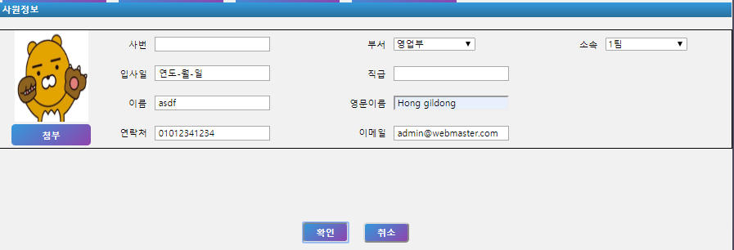
기능코드 | Step(ID) | 테스트 항목 |  | 기대결과 |  |  | 실제결과 |  |  | 비고
AM-MAI-CON-SEL-UPD-12 | TC_UPD_04 | [영문이름입력] 경고메시지 출력 여부 1. 영문이름 외 모든 값을 형식에 맞게 입력 2. 영문이름을 입력하지 않음 3. 확인버튼을 클릭 |  | "영문이름을 입력해 주세요" 라는 경고메시지를 출력
 |  | 
기능코드 | Step(ID) | 테스트 항목 |  | 기대결과 |  |  | 실제결과 |  |  | 비고
AM-MAI-CON-SEL-UPD-12 | TC_UPD_05 | [영문이름 형식] 경고메시지 출력 여부 1. 영문이름 외 모든 값을 형식에 맞게 입력 2. 영문이름을 형식에 맞게 입력하지 않음 3. 확인버튼을 클릭 |  | "영어만 입력해주세요" 라는 경고메시지를 출력
 |  | 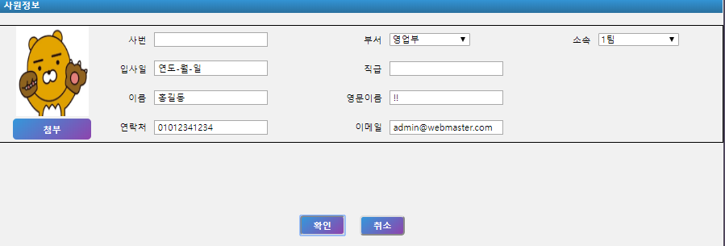
AM-MAI-CON-SEL-UPD-12 | TC_UPD_06 | [부서선택] 경고메시지 출력 여부 1. 부서 외 모든 값을 형식에 맞게 입력 2. 부서 대분류를 선택하지 않음 3. 부서 소분류를 선택하지 않음 4. 확인버튼을 클릭 |  | "부서를 선택하지 않았습니다. 확인해 주세요" 라는 경고메시지를 출력
 |  | 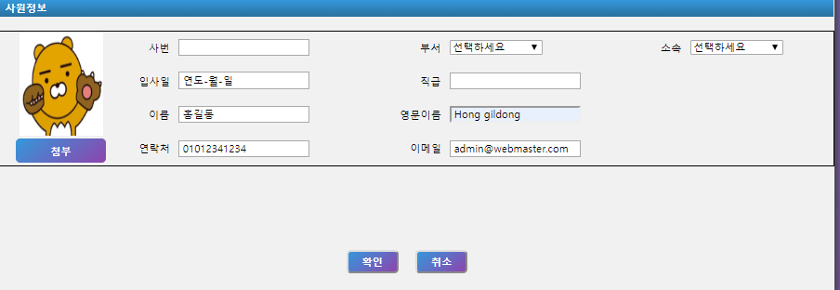
기능코드 | Step(ID) | 테스트 항목 |  | 기대결과 |  |  | 실제결과 |  |  | 비고
AM-MAI-CON-SEL-UPD-12 | TC_UPD_07 | [부서선택] 경고메시지 출력 여부 1. 부서 외 모든 값을 형식에 맞게 입력한다. 2. 부서 대분류를 선택한다. 3. 소분류를 선택하지 않는다. 4. 확인버튼을 누른다. |  | "부서를 선택하지 않았습니다. 확인해 주세요" 라는 경고메시지를 출력
 |  | 
AM-MAI-CON-SEL-UPD-12 | TC_UPD_08 | [부서선택] 경고메시지 출력 여부 1. 부서 외 모든 값을 형식에 맞게 입력 2. 부서 대분류를 선택하지 않음 3. 부서 소분류를 선택 4. 확인버튼을 클릭 |  | "부서를 선택하지 않았습니다. 확인해 주세요" 라는 경고메시지를 출력
 |  | 
기능코드 | Step(ID) | 테스트 항목 |  | 기대결과 |  |  | 실제결과 |  |  | 비고
AM-MAI-CON-SEL-UPD-12 | TC_UPD_09 | [연락처 입력] 경고메시지 출력 여부 1. 연락처 외 모든 값을 형식에 맞게 입력 2. 연락처를 입력하지 않음 3. 확인버튼을 클릭 |  | "연락처를 입력해 주세요" 라는 경고메시지를 출력
 |  | 
AM-MAI-CON-SEL-UPD-12 | TC_UPD_10 | [연락처 형식] 경고메시지 출력 여부 1. 연락처 외 모든 값을 형식에 맞게 입력 2. 연락처를 형식에 맞지 않게 입력 3. 확인버튼을 클릭 |  | "연락처 형식이 맞지 않습니다" 라는 경고메시지를 출력
 |  | 
기능코드 | Step(ID) | 테스트 항목 |  | 기대결과 |  |  | 실제결과 |  |  | 비고
AM-MAI-CON-SEL-UPD-12 | TC_UPD_11 | [이메일 입력] 경고메시지 출력 여부 1. 이메일 외 모든 값을 형식에 맞게 입력 2. 이메일을 입력하지 않음 3. 확인버튼을 클릭 |  | "이메일을 입력해주세요" 라는 경고메시지를 출력
 |  | 
AM-MAI-CON-SEL-UPD-12 | TC_UPD_12 | [이메일 형식] 경고메시지 출력 여부 1. 이메일 외 모든 값을 형식에 맞게 입력 2. 이메일을 형식에 맞지 않게 입력 3. 확인버튼을 클릭 |  | "이메일 형식이 맞지 않습니다" 라는 경고메시지를 출력
 |  | 
기능코드 | Step(ID) | 테스트 항목 |  | 기대결과 |  |  | 실제결과 |  |  | 비고
AM-MAI-CON-SEL-UPD-11 | TC_UPD_13 | [정보수정 취소] 메시지 출력 여부 1. 취소버튼을 클릭 |  | "취소시 수정사항은 반영되지 않습니다 정말 취소하시겠습니까?" 라는 확인메시지를 출력

기능코드 | Step(ID) | 테스트 항목 |  | 기대결과 |  |  | 실제결과 |  |  | 비고
AM-MAI-CON-SEL-UPD-11-2 | TC_UPD_14 | [정보수정 취소] 메시지 출력 여부 1. TC_UPD_13을 만듬 2. 경고메시지 창에서 취소를 클릭 |  | 정보수정선택페이지로 이동 URL : Main01/member/select.html
 |  |  |  | 
AM-MAI-CON-SEL-UPD-11-3 | TC_UPD_15 | [정보수정 취소] 메시지 출력 여부 1. TC_UPD_13을 만듬 2. 경고메시지 창에서 취소를 클릭 |  | 페이지 이동이 되지 않음
 |  |  |  | 

비밀번호수정페이지
[메인 > 정보확인 > 정보수정 선택 > 비밀번호 수정]
Test Scenario Specification Form

페이지ID | 파일명 | 작성자 | 작성일 |  | 리뷰 | 리뷰일 |  | 수행자 | 수행일
AM-MAI-CON-SEL-PWD | Main01/member/ pwd.html | 김윤경 | 2019-11-14 |  | (인) | 2019.11.15 |  | (인) | 2019.11.25

테스트 대상 상세 :
내 정보수정 페이지에서 다음과 같은 사항을 확인하고자 함 1. 정보 수정은 제대로 이루어 지는가 2. 양식에 맞지 않으면 경고메시지를 제대로 출력하는가
테스트 시나리오 목적 :
내정보수정페이지에서 수정한 내용에 제대로 DB에 저장되는지 확인하고자 함
가정 및 필요사항 :
1. DB에 LOG_A={zerz2658!}의 데이터가 들어가 있다고 가정

기능코드 | Step(ID) | 테스트 항목 |  | 기대결과 |  |  | 실제결과 |  |  | 비고
AM-MAI-CON-SEL-PWD-04 | TC_PWD_06 | [비밀번호 수정 완료] 메시지 출력 여부 1. 현재 비밀번호에 LOG_A의 값을 입력 2. 변경할 비밀번호에 형식에 맞는 값을 입력 3. 2와 같은 값을 입력 4. 확인버튼을 클릭 |  | "비밀번호가 변경되었습니다." 라는 경고메시지를 출력 후 내정보수정 선택페이지로 이동 URL : Main01/member/select.html
 |  | 
AM-MAI-CON-SEL-PWD-04 | TC_PWD_01 | [현재 비밀번호 입력] 경고메시지 출력 여부 1. 현재 비밀번호에 아무것도 입력하지 않고 확인 버튼을 클릭 |  | "현재 비밀번호를 입력해주세요." 라는 경고메시지를 출력
 |  | 
기능코드 | Step(ID) | 테스트 항목 |  | 기대결과 |  |  | 실제결과 |  |  | 비고
AM-MAI-CON-SEL-PWD-04 | TC_PWD_02 | [변경할 비밀번호 형식] 경고메시지 출력 여부 1. 현재 비밀번호에 LOG_A이외의 값을 입력하고 확인 버튼을 클릭 |  | "비밀번호가 일치하지 않습니다. 다시 입력해주세요" 라는 경고메시지를 출력
 |  | 
AM-MAI-CON-SEL-PWD-04 | TC_PWD_03 | [변경할 비밀번호 형식] 경고메시지 출력 여부 1. 현재 비밀번호에 LOG_A의 값을 입력하고 확인 버튼을 클릭 |  | "변경할 비밀번호는 8~15자리의 특수문자 포함 문자열입니다." 라는 경고메시지를 출력
 |  | 
기능코드 | Step(ID) | 테스트 항목 |  | 기대결과 |  |  | 실제결과 |  |  | 비고
AM-MAI-CON-SEL-PWD-04 | TC_PWD_04 | [비밀번호 확인] 경고메시지 출력 여부 1. 현재 비밀번호의 LOG_A의 값을 입력 2. 변경할 비밀번호에 형식에 맞는 값을 입력 3. 확인버튼 클릭 |  | "변경할 비밀번호가 다릅니다. 다시 확인해주세요" 라는 경고메시지를 출력
 |  | 
기능코드 | Step(ID) | 테스트 항목 |  | 기대결과 |  |  | 실제결과 |  |  | 비고
AM-MAI-CON-SEL-PWD-04 | TC_PWD_05 | [비밀번호 확인] 경고메시지 출력 여부 1. 현재 비밀번호의 LOG_A의 값을 입력 2. 변경할 비밀번호에 형식에 맞는 값을 입력 3. 비밀번호 확인에 2 이외의 값을 입력 4. 확인버튼을 클릭 |  | "변경할 비밀번호가 다릅니다. 다시 확인해주세요" 라는 경고메시지를 출력
 |  | 
AM-MAI-CON-SEL-PWD-04 | TC_PWD_07 | [비밀번호 수정 완료] 메시지 출력 여부 1. 현재 비밀번호에 LOG_A의 값을 입력 2. 변경할 비밀번호에 LOG_A의 값을 입력 3. 2와 같은 값을 입력 4. 확인버튼을 클릭 |  | "현재 비밀번호와 같습니다 다른 비밀번호를 입력해주세요" 라는 경고메시지를 출력 후 내정보수정 선택페이지로 이동

기능코드 | Step(ID) | 테스트 항목 |  | 기대결과 |  |  | 실제결과 |  |  | 비고
AM-MAI-CON-SEL-PWD-05 | TC_PWD_08 | [비밀번호수정 취소] 메시지 출력 여부 1. 취소버튼을 클릭 |  | "취소시 수정사항은 반영되지 않습니다 정말 취소하시겠습니까?" 라는 경고메시지를 출력

기능코드 | Step(ID) | 테스트 항목 |  | 기대결과 |  |  | 실제결과 |  |  | 비고
AM-MAI-CON-SEL-PWD-05 | TC_PWD_09 | [비밀번호수정 취소] 메시지 출력 여부 1. 취소버튼을 클릭 2. 경고창의 취소를 클릭 |  | 정보수정선택페이지로 이동 URL : Main01/member/select.html
 |  | 
AM-MAI-CON-SEL-PWD-05 | TC_PWD_09 | [비밀번호수정 취소] 메시지 출력 여부 1. 취소버튼을 클릭 2. 경고창의 취소를 클릭 |  | "취소시 수정사항은 반영되지 않습니다" 라는 경고메시지를 출력 후 취소 선택시 페이지 이동이 되지 않음
 |  |  |  | 

